画面フロー
アプリ基本設計書 |  |  |  | 担当者 | きらぼし |  | 確認日

 |  |  |  |  | DNX | 米山 | 確認日 | 2021-04-28

画面コード | C0090M00 | フロー名 | 予約取引結果照会流れ

STEP1
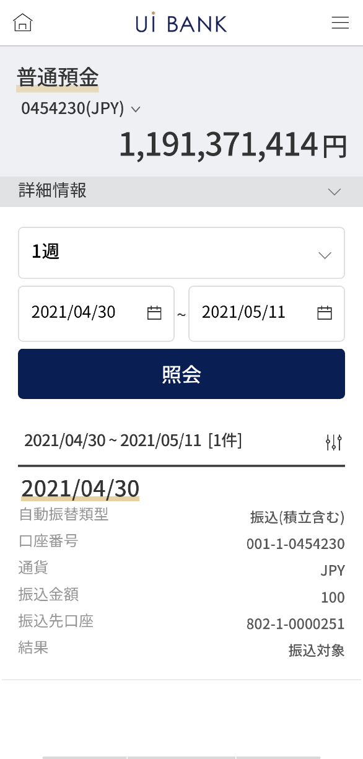 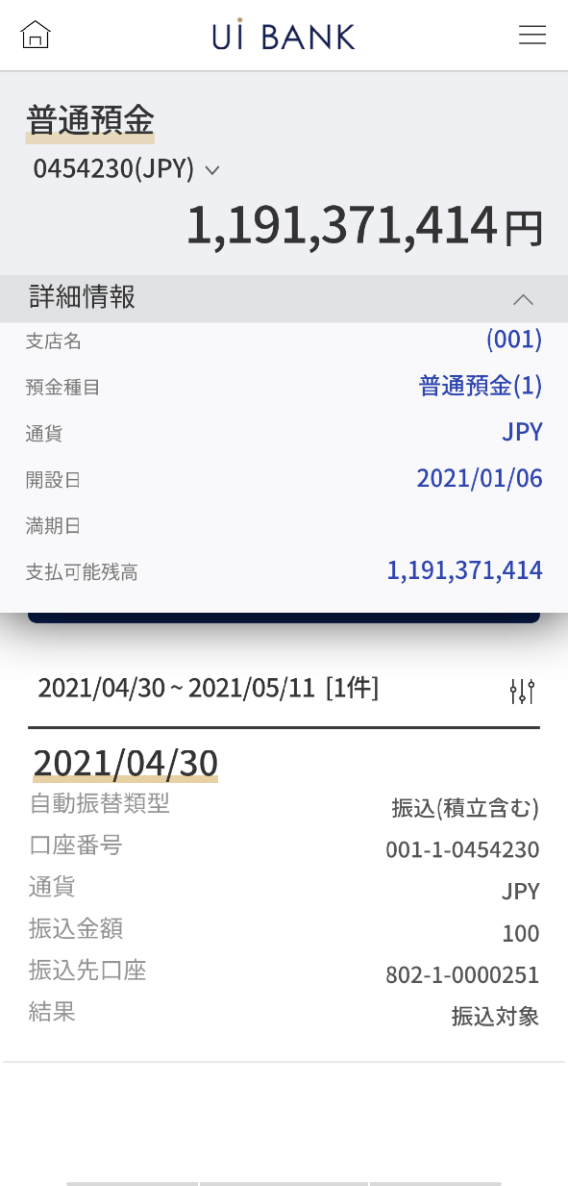

☆

補足説明：
☆：ui銀行様のロゴ挿入に影響し表題のタイトルにロゴが挿入されています。 最新版のものではデザインの関係上「予約取引結果照会」とタイトル表記しております。 希望の文言等ございましたらご相談いただけますと幸いです。

C0090M00_画面レイアウト
アプリ基本設計書 |  |  |  |  |  |  |  |  | 担当者 | きらぼし |  |  | 確認日

 |  |  |  |  |  |  |  |  |  | DNX | 米山 |  | 確認日 | 2021-04-28

要件充足表No. | 43 | カテゴリ | App PKG | Lvel 1 | Lvel 2 | Lvel 3 |  | Lvel 4 | Lvel 5
 |  |  |  | モバイルアプリ | 基本機能 | MENU

要件充足表No. | 8 | カテゴリ | AITHERPKG | Lvel 1 | Lvel 2 | Lvel 3 |  | Lvel 4 | Lvel 5
 |  |  |  | 預金 | 振替 | 振替

画面コード | C0090M00 | 画面名 | 振替‧当行間振込予約取引結果照会

画面レイアウト： |  |  |  |  |  |  | 画面説明：

 |  |  |  |  |  |  | - 口座と照会期間を選択後照会 - 下部にリスト出力

1

2
 |  |  |  |  |  |  | 項目説明

 |  |  |  |  |  |  | 項番 | 操作 | 選択肢/入力内容 |  |  | 備考 |  | AiTHERとの連携 (参照元データ)
4
3
5
 |  |  |  |  |  |  | 1 | － | 常時表示 |  |  | - |  | 0248
 |  |  |  |  |  |  | 2 | クリック | - |  |  | 口座の詳細情報を表示 |  | 0248
 |  |  |  |  |  |  | 3 | － | 自動表示 |  |  |  |  | 0248
 |  |  |  |  |  |  | 4 | プルダウン | 1日、1週、2週、1ヶ月、3ヶ月 |  |  | - |  | -
6
 |  |  |  |  |  |  | 5 | クリック | カレンダーより選択 |  |  | - |  | -
 |  |  |  |  |  |  | 6 | クリック | - |  |  | 項目2.3 の情報を照会 |  | -
 |  |  |  |  |  |  | 7 | － | 自動表示 |  |  | - |  | -
 |  |  |  |  |  |  | 8
 |  |  |  |  |  |  | 9
7
 |  |  |  |  |  |  | 10
 |  |  |  |  |  |  | 11
 |  |  |  |  |  |  | 12
 |  |  |  |  |  |  | 13
 |  |  |  |  |  |  | 14
 |  |  |  |  |  |  | 15
 |  |  |  |  |  |  | きらぼし様コメント & デザイン変更コメント(要件定義書参照) |  |  |  |  |  |  | 対応確認
 |  |  |  |  |  |  | No. | 内容
 |  |  |  |  |  |  | 1 | 照会期間をリストから選択した際の挙動の説明文言を追加希望します(QA表No.19) |  |  |  |  |  | 項番6 文言待ち
 |  |  |  |  |  |  | 2 | 照会 のフォントを大きくしたい。 |  |  |  |  |  | 項番6 対応済
 |  |  |  |  |  |  | 3 | 振替・振込日→振込日 金額→振込金額 入金口座→振込先口座 に文言を変更したい。 |  |  |  |  |  | 項番7 対応済
 |  |  |  |  |  |  | 4 | 処理誤り→エラー に文言を変更したい。 |  |  |  |  |  | 積金の引き落としの際に発生のため現状削除
 |  |  |  |  |  |  | 5
 |  |  |  |  |  |  | 6
 |  |  |  |  |  |  | 7
 |  |  |  |  |  |  | 8
 |  |  |  |  |  |  | 9
 |  |  |  |  |  |  | 10
補足説明：
要件定義の画面レイアウトはSBJ銀行のインターネットバンキングと共有のページであり、基本設計書は御社のアプリ専用の画面となっております。 そのためインターネットバンキングからアプリ専用に切り替えた際表示が変わっている部分もございます。（入金情報や注意事項文言等） 表示や文言についてご変更があればご相談いただければ幸いです。

